Sheet1
Season | HOLIDAY 24 ONWARDS |  | Date Created | 15/12/2023 GABY |  | Proto Rcd | 00/00/2023
Style Name | TBC |  | Amended 1 | 00/00/2023 |  | 2nd Proto | 00/00/2023
Code | TBC |  | Amended 2 | 00/00/2023 |  | Sample Sealed | 00/00/2023
Block | PALACE UMBRO AWAY SHIRT (P26UMES076) - CHEST WIDTH NEW MEAS. LENGTH BACK TO ORIGINAL. |  | Amended 3 | 00/00/2023 |  | Approved By | X
PALACE ES19A FOOTBALL SHIRT - BAGGY FIT |  |  |  |  |  |  |  |  | GRADING
REF | DESCRIPTION | MÔ TẢ | GRADE | TOL +/- | S | M | L | XL | XXL
A1 | FRONT LENGTH - from HSP to front hem - 2cm increment | DÀI THÂN TRƯỚC TỪ ĐỈNH VAI ĐẾN LAI | 2 | 1 | 71 | 73 | 75 | 77 | 79
A2 | BACK LENGTH - from CB neck point to back hem - 2cm increment | DÀI THÂN SAU TỪ GIỮA CỔ SAU ĐẾN LAI | 2 | 1 | 71.5 | 73.5 | 75.5 | 77.5 | 79.5
ADDITIONAL MEAS | SNP TO CHEST MEAS LINE | VỊ TRÍ ĐO NGỰCTỪ ĐỈNH VAI XUỐNG | 1.5 | 1 | 27 | 28.5 | 30 | 31.5 | 33 | UA 27.12- Adjust grade base on bicep
B | 1/2 CHEST AT ARMPIT - 2cm below underarm point | 1/2 NGỰC TẠI NÁCH | 3.8 | 1 | 54.9 | 58.7 | 62.5 | 66.3 | 70.1
C | 1/2 HEM - for flat hems. Meas across bottom ends of side seams with hem lay flat | 1/2 LAI ĐO THƯỜNG | 3.8 | 1 | 52.4 | 56.2 | 60 | 63.8 | 67.6
F1 | X CHEST - from armhole to armhole @ 18.5cms below HSP | RỘNG NGỰC TRƯỚC 18CM TỪ ĐỈNH VAI | 1.1 | 1 | 43.8 | 44.9 | 46 | 47.1 | 48.2 | UA 27.12- update the spec as no spec on sample mersure sheet
F2 | X BACK - from armhole to armhole @ 18.5cms below HSP | RỘNG NGỰC SAU 18CM TỪ ĐỈNH VAI | 1.1 | 1 | 43.8 | 44.9 | 46 | 47.1 | 48.2 | UA 27.12- update the spec as no spec on sample mersure sheet
D1 | OVERARM - SLEEVE LENGTH - RAGLAN INC CUFF - from HSP to cuff edge | DÀI TAY NGOÀI - ĐO TỪ ĐỈNH VAI ĐẾN LAI TAY | 1 | 0.7 | 41 | 42 | 43 | 44 | 45 | UA 27.12- Adjust tol for Bulk.
D2 | UNDERARM - from u/arm point to sleeve hem edge | DÀI TAY TRONG - TỪ DƯỚI NÁCH ĐẾN CẠNH LAI TAY |  |  | 13.5 | 13.5 | 13.5 | 13.5 | 13.5 | UA 27.12- Delete this spec as no arm hole point to follow
G2 | HSP TO ARMHOLE POINT | ĐỈNH VAI ĐẾN ĐIỂM DƯỚI NÁCH | 2 | 1 | 33 | 35 | 37 | 39 | 41 | UA 27.12- Delete this spec as no arm hole point to follow
 | SNP TO BICEP | VỊ TRÍ ĐO BẮP TAY TỪ ĐỈNH VAI XUỐNG | 1.5 | 0.5 | 27 | 28.5 | 30 | 31.5 | 33 | UA 27.12- Add this spec to measure bicep as it don't have arm hole point (picture attached)
G1 | BICEP - to meet top arm line at 90• angle) | BẮP TAY - DƯỚI NÁCH 2CM | 1 | 0.5 | 20 | 21 | 22 | 23 | 24
JS | CUFF OPENING WIDTH - FLAT HEM | CỬA TAY ĐO ÊM | 0.7 | 0.5 | 18.1 | 18.8 | 19.5 | 20.2 | 20.9
NT | NECK TRIM DEPTH (TOTAL WIDTH) | TO BẢN CỔ | 0 | 0.3 | 2 | 2 | 2 | 2 | 2
P | NECK WIDTH - HSP TO HSP (along invisible line) | RỘNG CỔ - TỪ ĐỈNH VAI ĐẾN ĐỈNH VAI | 0.6 | 0.5 | 18.8 | 19.4 | 20 | 20.6 | 21.2
Q | HSP LEVELTO BACK NECK DROP (from invisible line to CB neck seam) | HẠ CỔ SAU | 0 | 0.5 | 2 | 2 | 2 | 2 | 2
R | HSP LEVEL TO FRONT NECK DROP (from invisible line to CF neck seam) | HẠ CỔ TRƯỚC | 0.3 | 0.5 | 9 | 9.3 | 9.6 | 9.9 | 10.2
L | CUFF DEPTH | TO BẢN LAI TAY | 0 | 0.5 | 1 | 1 | 1 | 1 | 1
M | HEM DEPTH | TO BẢN LAI | 0 | 0.5 | 1 | 1 | 1 | 1 | 1
MN | MINIMUM NECK STRETCH | ĐỘ CĂNG CỔ TỐI THIỂU | 0.5 | 0.5 | 30 | 30.5 | 31 | 31.5 | 32
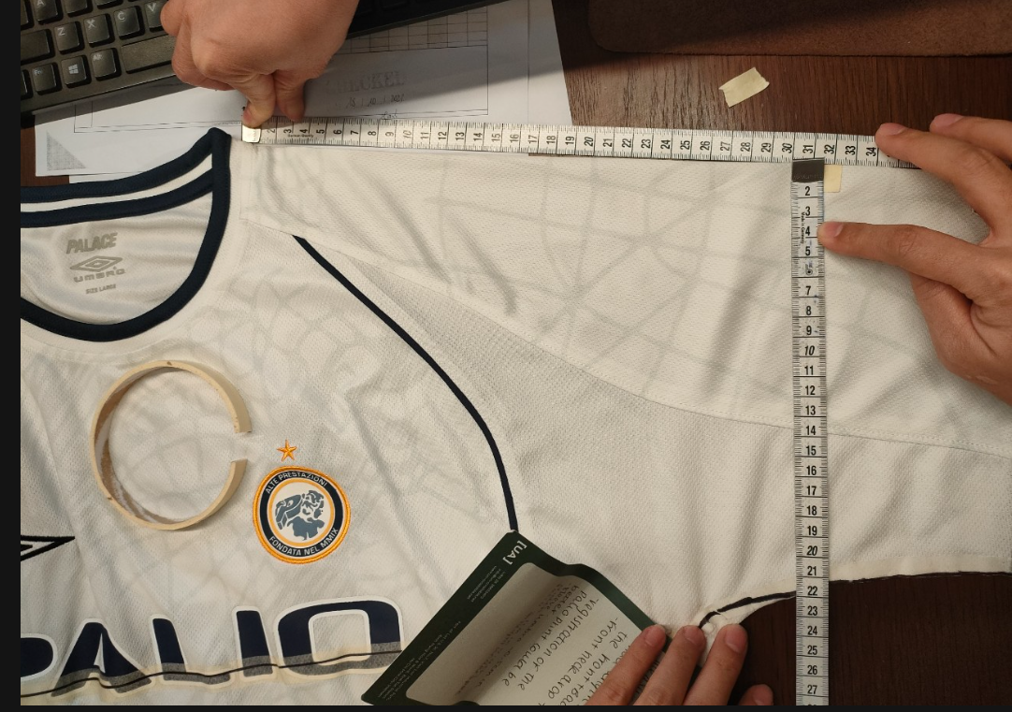

COMMENTS

 | 27/12-ELLIE APROVED SPEC FOR BULK
Copyright 2016 © PALACE all rights reserved. PALACE is a trademark of Palace Skateboards Limited. Copying strictly forbiden.

